#卡牌投放思路
阵容特色 | 角色名 | 颜色 | 卡牌强度 | 品质 | 抽卡难度 | 备注 | 预计获得时间 | 首次产出（除抽卡） | 再次产出（除抽卡） | 付费区间
初始阵容 | 唐流雨 | 黄 | T4 | R | 很容易 |  |  | 新手引导 |  | 非R
 | 于禁 | 红 | T4 | R | 很容易 |  |  | 新手引导
 | 李轩辕 | 蓝 | T3 | SR | 一般 | 新手引导 |  | 新手引导 | 芦花古楼
进阶替换 | 高顺 | 黄 | T3 | SR | 一般 |  | 1小时，通关第3章 | 第20次抽将，40次抽将 | 竞技场
 | 许褚 | 红 | T3 | SR | 一般 | IP强，拉次留 | 第2日 | 40次抽将 | 竞技场
进阶阵容2 | 石灵明 | 黄 |  | SR | 一般 |  |  | 40次抽将 | 芦花古楼
 | 典韦 | 红 |  | SR | 一般 |  |  | 40次抽将 | 竞技场
 | 飞廉 | 蓝 |  | SR | 一般 |  |  | 40次抽将 | 芦花古楼
抽卡填概率 | 烈风螳螂 | 蓝 |  | SR | 容易 |  |  | 第10次抽将 | 钻石商店
 | 噬日 | 黄 |  | SR | 一般 |  |  |  | 钻石商店，贵 | 50~200
 | 塞伯罗斯 | 蓝 |  | R | 很容易
 | 食火蜥 | 红 |  | SR | 容易 |  |  |  | 钻石商店，便宜
抽到替许褚 | 天使缇娜 | 红 |  | SSR | 难 |  |  | 40次抽将，60次抽将 | 竞技场
抽到替高顺 | 徐晃 | 黄 |  | SR | 难 |  |  | 40次抽将，60次抽将 | 芦花古楼
目标SSR阵容 | 夏侯惇 | 红 |  | SSR | 很难 |  |  | 通灵，60次抽将
 | 张飞 | 黄 |  | SSR | 很难 |  |  | 通灵，60次抽将
 | 西方龙 | 蓝 |  | SR | 难 |  |  | 通灵，60次抽将
最终阵容 | 关羽 | 红 |  | SSR | 很难 | 适合配项羽 刘羽禅200 |  | 通灵，60次抽将 |  | 200~500
 | 项羽 | 黄 |  | SSR | 很难 |  |  | 通灵，60次抽将 |  | 1000+或时间积累
 | 张颌 | 蓝 | T2 | SSR | 很难 | 适合配项羽 |  | 40次抽将，60次抽将 |  | 500~1000

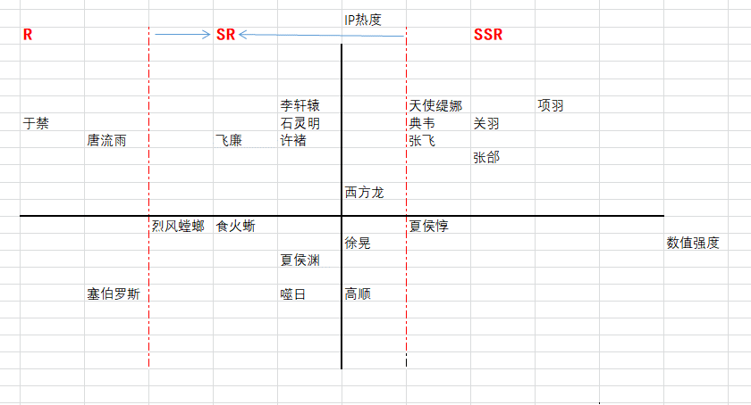

抽卡价值 |  |  |  |  |  |  |  |  |  |  |  |  |  |  |  | 抽卡权重-低抽 |  |  |  |  |  | 抽卡权重-高抽
R10资 | SR12资 | SR13资 | SSR14资 | SSR15资 | SSR16资 |  |  |  |  |  |  |  |  |  |  | R10资 | SR12资 | SR13资 | SSR14资 | SSR15资 | SSR16资 | R10资 | SR12资 | SR13资 | SSR14资 | SSR15资 | SSR16资
1 | 5 | 15 | 50 | 100 | 250 |  |  |  |  |  |  |  |  |  |  | 1 | 1 | 1 | 1 | 0.5 | 0.5 | 0.5 | 0.5 | 1 | 2 | 4 | 2

普通掉落 |  |  |  |  |  | 前期掉落1（前19） |  |  |  |  | 前期掉落2（21~39） |  |  |  |  | 普通掉落-低抽 |  |  |  |  |  | 普通掉落-高抽
 |  |  | 4064.6666667 |  |  |  |  |  | 3886.6666667 |  |  |  |  | 4006.6666667 |  |  |  |  | 4045.6666667 |  |  |  |  |  | 2456
名字 | 价值Id | 价值 | 价值反比 | 权重 | 幸运类型 | 名字 | 价值Id | 价值 | 价值反比 | 权重 | 名字 | 价值Id | 价值 | 价值反比 | 权重 | 名字 | 价值Id | 价值 | 价值反比 | 权重 |  | 名字 | 价值Id | 价值 | 价值反比 | 权重
唐流雨 | 1 | 1 | 1000 | 2460 | 1 | 唐流雨 | 1 | 1 | 1000 | 2570 | 唐流雨 | 1 | 1 | 1000 | 2604 | 唐流雨 | 1 | 1 | 1000 | 2474 |  | 唐流雨 | 1 | 1 | 500 | 2037
于禁 | 1 | 1 | 1000 | 2460 | 1 | 于禁 | 1 | 1 | 1000 | 2573 | 于禁 | 1 | 1 | 1000 | 2460 | 于禁 | 1 | 1 | 1000 | 2472 |  | 于禁 | 1 | 1 | 500 | 2036
李轩辕 | 2 | 5 | 200 | 492 | 1 | 李轩辕 | 2 | 5 | 200 | 515 | 李轩辕 | 2 | 5 | 200 | 492 | 李轩辕 | 2 | 5 | 200 | 494 |  | 李轩辕 | 2 | 5 | 100 | 407
高顺 | 3 | 15 | 66.666666667 | 164 | 2 | 高顺 | 3 | 15 | 66.666666667 | 172 | 高顺 | 3 | 15 | 66.666666667 | 164 | 高顺 | 3 | 15 | 66.666666667 | 165 |  | 高顺 | 3 | 15 | 66.666666667 | 271
许褚 | 3 | 15 | 66.666666667 | 164 | 2 | 石灵明 | 3 | 15 | 66.666666667 | 172 | 许褚 | 3 | 15 | 66.666666667 | 164 | 许褚 | 3 | 15 | 66.666666667 | 165 |  | 许褚 | 3 | 15 | 66.666666667 | 271
石灵明 | 3 | 15 | 66.666666667 | 164 | 2 | 典韦 | 4 | 50 | 20 | 51 | 石灵明 | 3 | 15 | 66.666666667 | 164 | 石灵明 | 3 | 15 | 66.666666667 | 165 |  | 石灵明 | 3 | 15 | 66.666666667 | 271
典韦 | 4 | 30 | 33.333333333 | 82 | 3 | 飞廉 | 3 | 15 | 66.666666667 | 172 | 典韦 | 4 | 30 | 33.333333333 | 82 | 典韦 | 4 | 30 | 33.333333333 | 82 |  | 典韦 | 4 | 30 | 66.666666667 | 271
飞廉 | 3 | 15 | 66.666666667 | 164 | 2 | 烈风螳螂 | 2 | 5 | 200 | 515 | 飞廉 | 3 | 15 | 66.666666667 | 164 | 飞廉 | 3 | 15 | 66.666666667 | 165 |  | 飞廉 | 3 | 15 | 66.666666667 | 271
烈风螳螂 | 2 | 5 | 200 | 492 | 1 | 噬日 | 3 | 15 | 66.666666667 | 172 | 烈风螳螂 | 2 | 5 | 200 | 492 | 烈风螳螂 | 2 | 5 | 200 | 494 |  | 烈风螳螂 | 2 | 5 | 100 | 407
噬日 | 3 | 15 | 66.666666667 | 164 | 2 | 塞伯罗斯 | 1 | 1 | 1000 | 2573 | 噬日 | 3 | 15 | 66.666666667 | 164 | 噬日 | 3 | 15 | 66.666666667 | 165 |  | 噬日 | 3 | 15 | 66.666666667 | 271
塞伯罗斯 | 1 | 1 | 1000 | 2460 | 1 | 食火蜥 | 2 | 5 | 200 | 515 | 塞伯罗斯 | 1 | 1 | 1000 | 2460 | 塞伯罗斯 | 1 | 1 | 1000 | 2472 |  | 塞伯罗斯 | 1 | 1 | 500 | 2036
食火蜥 | 2 | 5 | 200 | 492 | 1 |  |  |  |  |  | 食火蜥 | 2 | 5 | 200 | 492 | 食火蜥 | 2 | 5 | 200 | 494 |  | 食火蜥 | 2 | 5 | 100 | 407
天使缇娜 | 4 | 50 | 20 | 49 | 3 |  |  |  |  |  | 天使缇娜 | 4 | 50 | 20 | 49 | 天使缇娜 | 4 | 50 | 20 | 49 |  | 天使缇娜 | 4 | 50 | 40 | 163
徐晃 | 4 | 50 | 20 | 49 | 3 |  |  |  |  |  | 徐晃 | 4 | 50 | 20 | 49 | 徐晃 | 4 | 50 | 20 | 49 |  | 徐晃 | 4 | 50 | 40 | 163
夏侯惇 | 5 | 100 | 10 | 25 | 3 |  |  |  |  |  |  |  |  |  |  | 夏侯惇 | 5 | 100 | 5 | 12 |  | 夏侯惇 | 5 | 100 | 40 | 163
张飞 | 5 | 100 | 10 | 25 | 3 |  |  |  |  |  |  |  |  |  |  | 张飞 | 5 | 100 | 5 | 12 |  | 张飞 | 5 | 100 | 40 | 163
西方龙 | 4 | 50 | 20 | 49 | 3 |  |  |  |  |  |  |  |  |  |  | 西方龙 | 4 | 50 | 20 | 49 |  | 西方龙 | 4 | 50 | 40 | 163
关羽 | 6 | 250 | 4 | 10 | 4 |  |  |  |  |  |  |  |  |  |  | 关羽 | 6 | 250 | 2 | 5 |  | 关羽 | 6 | 250 | 8 | 33
项羽 | 6 | 250 | 4 | 10 | 4 |  |  |  |  |  |  |  |  |  |  | 项羽 | 6 | 250 | 2 | 5 |  | 项羽 | 6 | 250 | 8 | 33
张颌 | 5 | 100 | 10 | 25 | 3 |  |  |  |  |  |  |  |  |  |  | 张颌 | 5 | 100 | 5 | 12 |  | 张颌 | 5 | 100 | 40 | 163

